الصور
1 | 2 | 3 | 4 | 5 | 6 | 7 | 8 | 9 | 10 | 11 | 12 | 13 | 14 | 15
م | الإسم | رقم البطاقة | الصورة الشخصية | الرقم التأميني | الدرجة المالية الحالية | الحالة الإجتماعية | الرقم فى الملف | تاريخ استلام العمل | أساسى التأمينات | ٣٠/٦ أساسى المرتب | المجرد | أساسى الصندوق | عدد الأيام | المستحق لصالح صندوق التأمين الخاص للعاملين بالجامعة
1 | ابو بكر جلال علي عبد الحافظ | 28310092500254 |  يونية 2018.xlsx | 22704464 | الثالثة | متزوج | 88 | 16/03/2013 | 335.41 | 259 | 61 | 259 | 205 | 1592.85
2 | احمد إبراهيم جلال إبراهيم | 29109012503131 |  |  | الثالثة | أعزب | 108 | 01/06/2014 | 323.76 | 250 | 52 | 250 | 205 | 1537.5
3 | ازهار محمد خالد احمد
4 | اسامة مصطفى محمد عبد الرحمن | 28301132500091 | 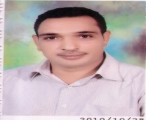 |  | الثانية | أعزب | 5 | 06/09/2011 | 336.71 | 260 | 62 | 260 | 205 | 1599
5 | اسامه عبد النعيم عاصم محمد
6 | اسراء أسامة محمد طلبه | 28606128800361 |  | 61469510 | الثانية | أعزب | 7 | 11/02/2012 | 344.48 | 266 | 68 | 266 | 205 | 1635.9
7 | اسماء ابو زيد فؤاد ابو زيد | 28312138800447 |  | 61782019 | الثانية | متزوج | 8 | 06/09/2011 | 347.07 | 268 | 70 | 268 | 205 | 1648.2
8 | اسماء اسلام توفيق عبد المتجلى
9 | الشيماء نور الدين مطاوع عبد الحافظ | 28712162500142 |  | 54110337 | الثالثة | متزوج | 10 | 19/05/2012 | 336.71 | 260 | 62 | 260 | 205 | 1599
10 | اماني يوسف عبد العال يوسف | 28803202503668 |  | 62487791 | الثالثة | متزوج | 110 | 19/05/2012 | 336.71 | 260 | 62 | 260 | 205 | 1599
11 | امل محمد عبد المجيد تمام | 28510032502061 |  |  | الثانية | متزوج | 151 | 06/09/2011 | 340.59 | 263 | 65 | 263 | 205 | 1617.45
12 | اميرة إسماعيل تهامى إسماعيل | 28806242500229 |  |  | الثالثة | متزوج | 87 | 18/05/2012 | 336.71 | 260 | 62 | 260 | 205 | 1599
13 | اميرة طلعت أنور علي | 28207272500907 |  |  | الثالثة | متزوج | 14 | 28/01/2012 | 328.94 | 254 | 56 | 254 | 205 | 1562.1
14 | اميرة محمد عبد المعطى محمد | 28504252500204 |  | 25997708 | الثالثة | أعزب | 16 | 06/09/2011 | 301.09 | 232.5 | 62 | 232.5 | 205 | 1429.875
15 | اميره بدر توفيق حسن | 28604152500066 |  |  | الثالثة | متزوج | 14 | 11/02/2012 | 336.71 | 260 | 62 | 260 | 205 | 1599
16 | اميره محمد حنفي يوسف | 28109162500128 |  | 2965912 | الثانية | متزوج | 15 | 06/09/2011 | 354.84 | 274 | 76 | 274 | 205 | 1685.1
17 | انعام احمد ابراهيم مهران | 27108062500783 |  | 11841848 | الثانية | متزوج ويعول أكثر من واحد | 93 | 11/05/1996 | 586.1 | 452.58 | 127 | 452.58 | 205 | 2783.367
18 | اوميمه جمال حلمى حسن | 27412022500064 |  |  | الثانية | متزوج | 17 | 06/09/2011 | 366.49 | 283 | 85 | 283 | 205 | 1740.45
19 | ايفيلين ربيل بطرس اسكاروس | 27811202502229 |  | 15479909 | الثانية | متزوج | 18 | 06/09/2011 | 350.95 | 271 | 73 | 271 | 205 | 1666.65
20 | ايمان أحمد بركات أحمد | 28703152500285 |  | 60087040 | الثالثة | متزوج | 19 | 19/05/2012 | 336.71 | 260 | 62 | 260 | 205 | 1599
21 | ايمان جمال محمد سيف خليل | 28405132500181 |  |  | الثالثة | متزوج | 20 | 06/09/2011 | 340.59 | 263 | 65 | 263 | 205 | 1617.45
22 | ايمان عبدالحميد عبد اللطيف | 28009172501861 |  |  | الثانية | أعزب | 92 | 06/09/2011 | 360.02 | 278 | 80 | 278 | 205 | 1709.7
23 | ايمان محمد عبد المعطي محمد | 28401292500181 | 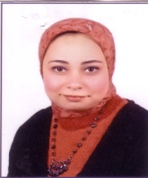 | 216997434 | الثانية | متزوج | 21 | 06/09/2011 | 341.89 | 264 | 66 | 264 | 205 | 1623.6
24 | بسمة عبد العزيز ابو العلا | 28302182500226 |  |  | الثانية | أعزب | 107 | 06/09/2011 | 354.84 | 274 | 76 | 274 | 205 | 1685.1
25 | بيتر عاطف كمال متري | 28009152500311 |  | 15459840 | الثانية | متزوج ويعول واحد | 22 | 06/09/2011 | 349.66 | 270 | 72 | 270 | 205 | 1660.5
26 | جرجس فيليب عزيز نخله | 28511172500374 |  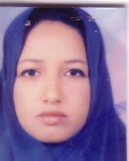 | 60238698 | الثانية | أعزب | 23 | 06/09/2011 | 340.59 | 263 | 65 | 263 | 205 | 1617.45
27 | حسام جمال الدين محمد محمود | 28710202500351 |  | 13008595 | الثالثة | أعزب | 25 | 19/05/2012 | 340.59 | 263 | 65 | 263 | 205 | 1617.45
28 | جيهان محمد حسن بدري | 27209212500222 |  | 7505718 | الثانية | متزوج | 89 | 24/05/1993 | 685.26 | 529.15 | 154 | 529.15 | 205 | 3254.2725
29 | حازم عبد الرحمن دوينى عبدالرحمن | 28606012505753 |  | 15467903 | الثالثة | أعزب | 24 | 19/05/2012 | 336.71 | 260 | 62 | 260 | 205 | 1599
30 | حنان حسن عبد العزيز النوبى | 27712172500287 |  | 14447385 | الثالثة | متزوج | 26 | 31/01/2012 | 340.59 | 263 | 65 | 263 | 205 | 1617.45
31 | حنان فاروق محمد طلبه | 28102032500229 | 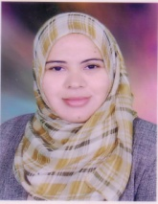 | 18217477 | الثانية | متزوج | 27 | 06/09/2011 | 360.02 | 278 | 80 | 278 | 205 | 1709.7
32 | حنان محمود محمد أحمد | 29208022500243 |  |  | الثالثة | أعزب | 152 | 06/06/2015 | 318.58 | 246 | 48 | 246 | 205 | 1512.9
33 | خالد فتحي عبد العزيز اسماعيل | 28606212500276 |  | 6954182 | الثالثة | متزوج | 28 | 11/02/2012 | 340.59 | 263 | 65 | 263 | 205 | 1617.45
34 | داليا محي عبد العليم عبد الحافظ | 28211082500321 |  | 474038968 | الثالثة | متزوج | 153 | 23/05/2015 | 326.35 | 252 | 54 | 252 | 205 | 1549.8
35 | دعاء احمد جمال عبدالفتاح حسن | 27808192500183 | 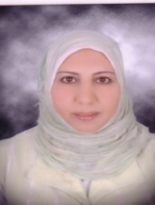 |  | الثانية | متزوج | 29 | 06/09/2011 | 360.02 | 278 | 80 | 278 | 205 | 1709.7
36 | دعاء محمد عباس عامر | 28110182500181 |  | 12575678 | الثالثة | أعزب | 30 | 19/05/2012 | 340.59 | 263 | 65 | 263 | 205 | 1617.45
37 | دينا حسين اسماعيل احمد | 28209102500301 | 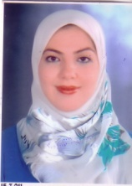 | 61750434 | الثانية | متزوج | 31 | 06/09/2011 | 345.77 | 267 | 69 | 267 | 205 | 1642.05
38 | دينا مصطفى سيد محمد البهنساوى | 28412312500207 | 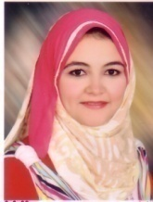 | 9177751 | الثانية | متزوج | 32 | 06/09/2011 | 349.66 | 270 | 72 | 270 | 205 | 1660.5
39 | رانيا محمود نشأت عباس محمد | 28110092500107 | 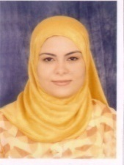 | 57977436 | الثالثة | متزوج | 33 | 06/09/2011 | 340.59 | 263 | 65 | 263 | 205 | 1617.45
40 | رشا رفعت عبد العزيز عبد الرحيم | 28303132500264 |  | 23694376 | الثالثة | متزوج | 154 | 11/02/2012 | 336.71 | 260 | 62 | 260 | 205 | 1599
41 | رشا طلعت صادق مقار | 28309012505066 |  | 22862886 | الثالثة | متزوج | 34 | 27/06/2012 | 341.89 | 264 | 66 | 264 | 205 | 1623.6
42 | رشا محمد محمد احمد مصطفى | 28208012502643 |  | 29354568 | الثالثة | متزوج | 35 | 19/05/2012 | 336.71 | 260 | 62 | 260 | 205 | 1599
43 | زينب شعبان عجمى يوسف | 26804232500107 | 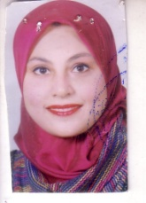 | 197097941 | الاولى | متزوج | 1 | 05/07/1999 | 599.57 | 462.98 | 134 | 462.98 | 205 | 2847.327
44 | سحر عبد الجابر عمر أحمد | 27308132500521 | 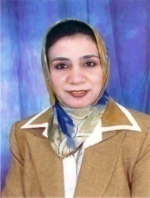 | 22396331 | الثانية | متزوج | 36 | 06/09/2011 | 345.77 | 267 | 69 | 267 | 205 | 1642.05
45 | سها شحاته حامد عبد الرحمن | 28605272500341 |  | 7208467 | الثالثة | متزوج | 95 | 26/01/2014 | 330.23 | 255 | 57 | 255 | 205 | 1568.25
46 | سومية أحمد عبد العال أحمد | 28807202501628 | 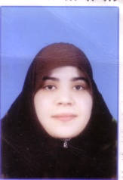 |  | الثالثة | متزوج | 25 | 28/01/2012 | 328.94 | 254 | 56 | 254 | 205 | 1562.1
47 | شيماء حسن زكى حسين | 28008042500107 |  |  | الثالثة | أعزب | 39 | 11/02/2012 | 340.59 | 263 | 65 | 263 | 205 | 1617.45
48 | شيماء سيد علي حسن | 28308012503041 | 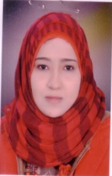 | 248784 | الثانية | متزوج | 41 | 06/09/2011 | 349.66 | 270 | 72 | 270 | 205 | 1660.5
49 | شيماء فواز عبد الرحمن مهران | 28402062500227 |  | 21894173 | الثانية | متزوج | 42 | 06/09/2011 | 350.95 | 271 | 73 | 271 | 205 | 1666.65
50 | شيماء محسن محمد فرغلى | 28311190104789 |  |  | الثالثة | متزوج | 94 | 10/12/2015 | 62.16 | 48 | 48 | 48 | 205 | 295.2
51 | تهامى أنور تهامى محمد | 29005272502634 |  |  | الثالثة | أعزب | 109 | 03/06/2014 | 323.76 | 250 | 52 | 250 | 205 | 1537.5
52 | عبد الحميد حسنين محمد حسنين | 27706242500131 |  | 48264471 | الثالثة | متزوج ويعول أكثر من واحد | 99 | 26/01/2014 | 334.12 | 258 | 60 | 258 | 205 | 1586.7
53 | عبير عبد الفتاح جابر محمد | 28209198800408 | 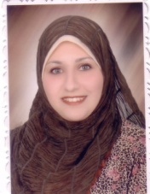 | 16556821 | الثانية | متزوج | 44 | 06/09/2011 | 349.66 | 270 | 72 | 270 | 205 | 1660.5
54 | عبير فاروق مصطفي إسماعيل | 28410222500183 | 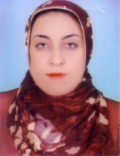 | 24917845 | الثانية | متزوج | 45 | 06/09/2011 | 340.59 | 263 | 65 | 263 | 205 | 1617.45
55 | عبير نصير كامل محمد | 28607031900244 |  | 6218778 | الثالثة | متزوج | 46 | 19/05/2012 | 332.82 | 257 | 59 | 257 | 205 | 1580.55
56 | عثمان محمد عبده محمد | 26712062501837 |  |  | الثالثة | متزوج ويعول أكثر من واحد | 48 | 06/09/2011 | 332.82 | 257 | 59 | 257 | 205 | 1580.55
57 | عزة سيد تمام مصطفى | 28707062500061 |  |  | الثالثة | أعزب | 48 | 28/01/2012 | 328.94 | 254 | 56 | 254 | 205 | 1562.1
58 | عزت سيد حسن محمد | 26106032500111 |  | 19672079 | الثانية | متزوج ويعول أكثر من واحد | 4 | 06/09/2011 | 372.97 | 288 | 90 | 288 | 205 | 1771.2
59 | عزه عبد الحميد زكى محمد | 27203062500221 |  |  | الثانية | أعزب | 86 | 06/09/2011 | 354.84 | 274 | 76 | 274 | 205 | 1685.1
60 | علاء رمضان توفيق على | 28505012500157 |  |  | الثانية | متزوج ويعول واحد | 49 | 06/09/2011 | 360.02 | 278 | 80 | 278 | 205 | 1709.7
61 | عمر اسماعيل عمر اسماعيل | 28206262500473 |  | 31705379 | الثانية | متزوج ويعول واحد | 50 | 06/09/2011 | 354.84 | 274 | 76 | 274 | 205 | 1685.1
62 | عمر عبد الرحمن دوينى عبدالرحمن | 28307182502212 |  | 56652376 | الثالثة | متزوج | 51 | 27/06/2012 | 336.71 | 260 | 62 | 260 | 205 | 1599
63 | عمر محى عبد العليم عبد الحافظ | 28507012500494 |  | 27392104 | الثالثة | متزوج | 52 | 19/05/2012 | 332.82 | 257 | 59 | 257 | 205 | 1580.55
64 | عمرو حامد حسن محمد | 28112020101791 |  |  | الثالثة | أعزب | 100 | 26/01/2014 | 330.23 | 255 | 57 | 255 | 205 | 1568.25
65 | عمرو محمد محمد عبد المجيد | 27912222500339 | 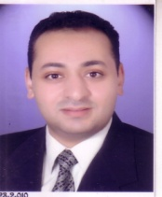 | 14068118 | الثانية | متزوج ويعول أكثر من واحد | 53 | 06/09/2011 | 367.79 | 284 | 86 | 284 | 205 | 1746.6
66 | عمرو محمود أحمد حسان | 28109012500413 |  | 61765978 | الثالثة | متزوج | 54 | 06/09/2011 | 341.89 | 264 | 66 | 264 | 205 | 1623.6
67 | عوني اشرف بشرى ميخائيل | 29108012506494 |  |  | الثالثة | أعزب | 100 | 02/07/2014 | 318.58 | 246 | 48 | 246 | 205 | 1512.9
68 | غادة أحمد سيد عبد العال | 27909242500041 |  | 16224784 | الثانية | متزوج | 55 | 06/09/2011 | 349.66 | 270 | 72 | 270 | 205 | 1660.5
69 | فاطمة أحمد فواز خلف الله عثمان علي | 28004262500242 |  | 14001468 | الثانية | متزوج | 57 | 06/09/2011 | 354.84 | 274 | 76 | 274 | 205 | 1685.1
70 | فاطمة سيد أبوضيف محمد | 29204082502185 |  |  | الثالثة | أعزب | 155 | 24/06/2015 | 318.58 | 246 | 48 | 246 | 205 | 1512.9
71 | فاطمه حسانين احمد محمد | 28603178800223 | 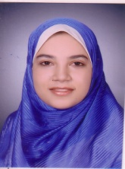 | 61651752 | الثانية | متزوج | 58 | 06/09/2011 | 344.48 | 266 | 68 | 266 | 205 | 1635.9
72 | ليلى محمد فرحان أحمد | 28612082503685 |  | 1537699 | الثالثة | متزوج | 59 | 27/06/2012 | 336.71 | 260 | 62 | 260 | 205 | 1599
73 | محمد أحمد كامل مصطفى
74 | محمد أحمد رضى محمود محمد عبد المنعم | 28508292500032 |  | 22336849 | الثالثة | أعزب | 102 | 26/01/2014 | 326.35 | 252 | 54 | 252 | 205 | 1549.8
75 | محمد احمد عبد العال عبد السلام | 28109172500291 |  | 59567856 | الثالثة | متزوج | 60 | 19/05/2012 | 336.71 | 260 | 62 | 260 | 205 | 1599
76 | محمد حسنى نفادى أحمد | 28801012517392 |  |  | الثالثة | أعزب | 62 | 14/02/2012 | 328.94 | 254 | 56 | 254 | 205 | 1562.1
77 | محمد فتحي محمود فرج | 28301222500171 | 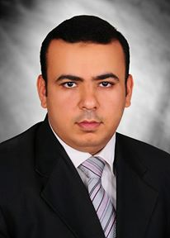 | 228405590 | الثالثة | متزوج ويعول واحد | 64 | 11/02/2012 | 336.71 | 260 | 62 | 260 | 205 | 1599
78 | محمد كمال الدين عبد العال مرسى | 28309102500411 |  | 21524755 | الثالثة | متزوج | 156 | 23/05/2015 | 330.23 | 255 | 57 | 255 | 205 | 1568.25
79 | محمد محمود محمد قاسم | 28409242500254 |  | 22572369 | الثالثة | أعزب | 65 | 19/05/2012 | 336.71 | 260 | 62 | 260 | 205 | 1599
80 | محمود سيد توفيق سيد
81 | محمود محمد عبد العال احمد | 28602042500319 |  |  | الثالثة | أعزب | 104 | 26/01/2014 | 331.53 | 256 | 58 | 256 | 205 | 1574.4
82 | مرفت فؤاد حنين أرمانيوس | 27804112500107 |  | 15375444 | الثانية | متزوج | 90 | 06/07/1996 | 543.23 | 419.47 | 118 | 419.47 | 205 | 2579.7405
83 | مروة مجدى عبد الحافظ سيد | 28607162500063 |  | 7735353 | الثالثة | متزوج | 66 | 19/05/2012 | 336.71 | 260 | 62 | 260 | 205 | 1599
84 | مروة محمد على محمد | 28501142500382 |  | 17986771 | الثالثة | متزوج | 67 | 06/09/2011 | 336.71 | 260 | 62 | 260 | 205 | 1599
85 | مصطفى صلاح الدين سيد عبد الرحمن | 28201032504214 |  | 48970548 | الثانية | متزوج | 68 | 06/09/2011 | 354.84 | 274 | 76 | 274 | 205 | 1685.1
86 | مصطفى عيد سيد محمد | 28403242500051 |  | 19247231 | الثالثة | أعزب | 69 | 19/05/2012 | 340.59 | 263 | 65 | 263 | 205 | 1617.45
87 | منى قاسم أحمد على | 27807022501821 |  |  | الثانية | متزوج | 159 | 06/09/2011 | 362.61 | 280 | 82 | 280 | 205 | 1722
88 | مها مراد احمد شوكت | 28409202500227 |  | 24358969 | الثالثة | متزوج | 71 | 19/05/2012 | 336.71 | 260 | 62 | 260 | 205 | 1599
89 | ناهد عبد الموجود محمود | 28003102503168 |  |  | الثالثة | متزوج | 160 | 26/01/2014 | 330.23 | 255 | 57 | 255 | 205 | 1568.25
90 | نجلاء احمد دياب سلامة | 27806222500083 |  | 15375476 | الثانية | أعزب | 2 | 06/09/2011 | 366.49 | 283 | 85 | 283 | 205 | 1740.45
91 | نجوان رضا محمد عمر | 27512112500165 |  | 15375946 | الثانية | متزوج | 3 | 06/09/2011 | 372.97 | 288 | 90 | 288 | 205 | 1771.2
92 | نجوى إبراهيم عبد العال مهران | 28108052500126 |  | 61755564 | الثانية | متزوج | 72 | 06/09/2011 | 356.13 | 275 | 77 | 275 | 205 | 1691.25
93 | نجوى عزت عبد المجيد القرنى | 26701012500404 | 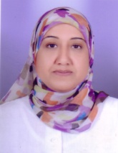 | 28735618 | الثانية | أعزب | 73 | 06/09/2011 | 360.02 | 278 | 80 | 278 | 205 | 1709.7
94 | نسمة على محمد سيد | 28703012500285 |  | 21744079 | الثالثة | متزوج | 80 | 26/01/2014 | 330.23 | 255 | 57 | 255 | 205 | 1568.25
95 | نعمة محمد سيد يونس | 28802112500663 |  |  | الثالثة | متزوج | 74 | 28/01/2012 | 328.94 | 254 | 56 | 254 | 205 | 1562.1
96 | نهال محمد عصمت محمد بيومى | 28409082500082 | 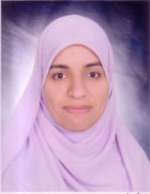 | 21379440 | الثانية | متزوج | 75 | 06/09/2011 | 354.84 | 274 | 76 | 274 | 205 | 1685.1
97 | نهى عثمان عبدالحافظ ابراهيم | 28310112500426 |  |  | الثالثة | أعزب | 161 | 19/05/2015 | 322.46 | 249 | 51 | 249 | 205 | 1531.35
98 | نهى فتحى محمد الصغير | 28712152500268 |  |  | الثالثة | أعزب | 162 | 23/05/2015 | 330.23 | 255 | 57 | 255 | 205 | 1568.25
99 | نهى محمد عفيفى محمود | 28708232500181 |  |  | الثالثة | أعزب | 106 | 26/01/2014 | 330.23 | 255 | 57 | 255 | 205 | 1568.25
100 | نهى محمد نبيل كامل محمود | 28309202500125 | 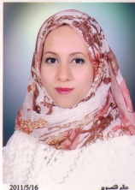 | 19339258 | الثانية | متزوج | 76 | 06/09/2011 | 356.13 | 275 | 77 | 275 | 205 | 1691.25
101 | نيفين عبد اللاه محمد عبد الرحيم | 28204210100288 |  | 29366491 | الثالثة | متزوج | 77 | 19/05/2012 | 340.59 | 263 | 65 | 263 | 205 | 1617.45
102 | هاله علي الدين محمود سيد | 28707172500121 |  | 61794042 | الثالثة | متزوج | 78 | 06/09/2011 | 336.71 | 260 | 62 | 260 | 205 | 1599
103 | هناء بيومى على بيومى | 28610012513826 |  |  | الثالثة | متزوج | 79 | 06/09/2011 | 336.71 | 260 | 62 | 260 | 205 | 1599
104 | هند سيد محمد مصطفى
105 | هند مسعود عبد الله مسعود
106 | هناء عبد الحميد زكى حماده | 28112032500062 |  | 52993529 | الثانية | متزوج | 80 | 06/09/2011 | 362.61 | 280 | 82 | 280 | 205 | 1722
107 | وسام محمد احمد عيسى | 28611122500122 |  | 5937034 | الثالثة | متزوج | 84 | 26/06/2012 | 341.89 | 264 | 66 | 264 | 205 | 1623.6
108 | ولاء عبد الناصر حسين أحمد | 28703202500168 |  | 61120239 | الثالثة | متزوج | 82 | 11/02/2012 | 336.71 | 260 | 62 | 260 | 205 | 1599
109 | ياسمين محمد رفعت محمد | 28607202503745 |  | 7736283 | الثالثة | متزوج | 85 | 11/02/2012 | 336.71 | 260 | 62 | 260 | 205 | 1599

